상품제안서
120 솔리드캔디술통담요 | 상품코드: F28787

 |  |  |  |  |  |  | 02-412-0044 | www.easy1.co.kr
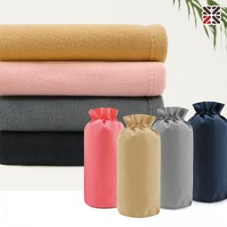

【상세/제작정보】 | <p>●커버실크인쇄 1도-100개이상 무료, 100개 미만 별도문의 ●담요실크인쇄 1도,자수-별도문의</p><p>&nbsp;</p><table class="__se_tbl_ext" style="clear: both; width: 1317.14px; border-collapse: collapse; border-spacing: 0px; font-family: dotum; background-color: rgb(255, 255, 255);"><tbody><tr><td colspan="3" style="border-width: 1px 0px; border-top-style: solid; border-right-style: initial; border-bottom-style: solid; border-left-style: initial; border-top-color: rgb(236, 236, 236); border-right-color: initial; border-bottom-color: rgb(236, 236, 236); border-left-color: initial; border-image: initial; padding: 20px 0px; font-size: 13px; line-height: 1.5;">옐로우 -&gt; 카멜 변경 (베이지커버일시품절)</td></tr></tbody></table><p>&nbsp;</p>

【인쇄/포장옵션】 | 실크 / 캔디술통커버세팅

【공급단가】 | 수량 | 100~ | 300~ | 500~ | 1,000~ | 3,000~
*VAT별도 | 단가 | 5,160원 | 5,070원 | 4,940원 | 4,850원 | 4,730원

【상품 URL】 | http://www.easy1.co.kr/src/goods_detail.php?gdno=28787

